Oppskrift
Yummus med bringebærYummus med bringebær
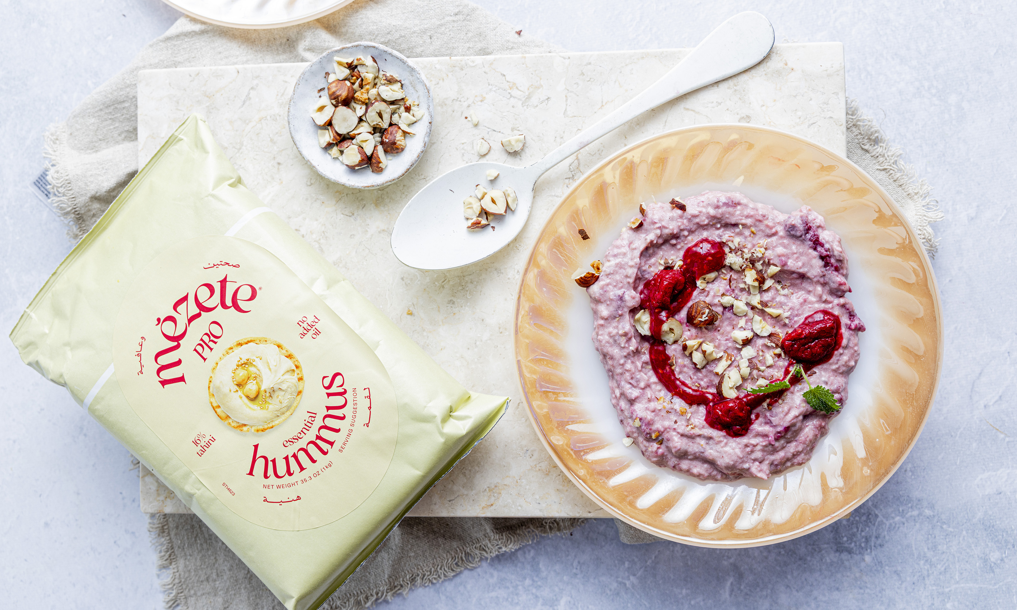

Fremgangsmåte Bland hummus, kokosmasse, ananas og bringebær i en bolle. Topp med nøtter eller granola for ekstra crunch, energi og protein. Server i et glass eller en skål – klart til å nytes!Fremgangsmåte Bland hummus, kokosmasse, ananas og bringebær i en bolle. Topp med nøtter eller granola for ekstra crunch, energi og protein. Server i et glass eller en skål – klart til å nytes!
Number of servingsNumber of servings | 1
EPDEPD | ProductProduct | Per servingPer serving |  | TotalTotal |  | QtyPerPackQtyPerPack | PackSizePackSize | PackUnitPackUnit | PackagingPackaging | ItemsItems
68461906846190 | Hummus *(Sesamfrø)Hummus *(Sesamfrø) | 80 | gg | 0 | gg | 4 | 1000 | gg | 4x1000g4x1000g | 0
 | Kokosmasse Kokosmasse | 20 | gg | 0 | gg |  |  |  |  | 0
 | Most ananas Most ananas | 25 | gg | 0 | gg |  |  |  |  | 0
 | Fryste bringebær Fryste bringebær | 40 | gg | 0 | gg |  |  |  |  | 0
 | Nøtter eller granola Nøtter eller granola | 15 | gg | 0 | gg |  |  |  |  | 0

 | * Allergens* Allergens

